Ein Tippschein
ADwin-TIPPschein |  |  |  | Name: |  |  |  |  |  | gelbe Felder werden berechnet
SK ADmira Linz |  |  |  |  |  |  |  |  |  | Punkte - Spiel | Torverhältnis
Kampfmannschaft |  |  |  |  | Tippschein senden an: | ADwin@der-ball-ist-rund.net
Herbst |  | 2025 |  |  |  | Ergebnis
Einsatz: |  |  | € 10 |  | Achtung: 1. Eintrag beim Torverhältnis ist immer der SK ADmira! | ADmira | Gegner | Tipp | Punkte
BEZIRKSLIGA NORD
Spiel | Tabelle OÖFV |  |  |  | gegen | . : . |  |  | kompl.
1 | Auswärts | 1900-01-07 | 2025-08-16 | 19:30:00 | Lembach
2 | Heim | 1900-01-06 | 2025-08-22 | 20:00:00 | SPG Katsdorf
3 | Auswärts | 1900-01-06 | 2025-08-29 | 19:00:00 | Altenberg
4 | Heim | 1900-01-07 | 2025-09-06 | 16:00:00 | Öpping-Peilstein
5 | Auswärts | 1900-01-01 | 2025-09-14 | 16:00:00 | Haslach
6 | Heim | 1900-01-07 | 2025-09-20 | 15:00:00 | St. Oswald/Fr.
7 | Auswärts | 1900-01-07 | 2025-09-27 | 15:00:00 | Arnreit
8 | Heim | 1900-01-06 | 2025-10-03 | 20:00:00 | Naarn
9 | Auswärts | 1900-01-06 | 2025-10-10 | 19:00:00 | Freistadt
10 | Heim | 1900-01-01 | 2025-10-19 | 14:30:00 | Oberneukirchen
11 | Auswärts | 1900-01-07 | 2025-10-25 | 16:00:00 | Schweinbach
12 | Auswärts | 1900-01-01 | 2025-11-02 | 14:00:00 | Vorderweißenbach
13 | Heim | 1900-01-07 | 2025-11-08 | 14:00:00 | Julbach
13 | Runden | 13 | Spiele |  | Herbst |  |  |  |  | 0
Tabellenrang der ADmira nach Ende der Meisterschaft |  |  |  | Herbst 2025 |  |  | <= Bitte Rang eintragen |  |  | S | 0
Punkte der ADmira nach Ende der Meisterschaft |  |  |  | Herbst 2025 |  |  |  |  | Wenn kein Eintrag, automatische Berechnung | U | 0
Torverhältnis der ADmira nach Ende der Meisterschaft |  |  |  | Herbst 2025 |  |  |  |  |  | N | 0
 |  |  |  |  |  | gesch. | erhalt.

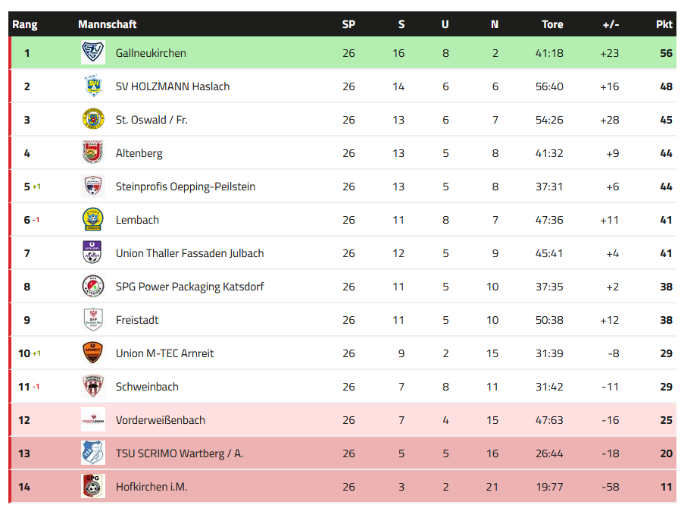
Ranglistenabfrage: |  | https://adwin.dynv6.net/ |  |  | Tippschein senden an: | ADwin@der-ball-ist-rund.net
Auswertung : |  |  |  | Punkte |  |  |  | letzte Tabelle Bez.Liga NORD
1/2/X = S/V/U |  |  |  | 3
genaues Ergebnis |  |  |  | 6
geschossene Tore Admira |  |  |  | 6
geschossene Tore Gegner |  |  |  | 6
Total Punkte alle Spiele |  |  |  | 273
Zusatzpunkte am Ende der H/FJ-Meisterschaft
Richtiger Rang Ende Meisterschaft |  |  |  | 12
Richtige Punkte Ende Meisterschaft |  |  |  | 15
Richtige Summe geschossene Tore |  |  |  | 15
Richtige Summe erhaltene Tore |  |  |  | 15
Richtiges Endtorverhältnis |  |  |  | 30
Total Zusatzpunkte |  |  |  | 87
Max. Höchstpunkteanzahl inkl. Zusatzpunkte |  |  |  | 360

Auszahlung :
50% -> SK ADmira Linz / Nachwuchs
50% Ausschüttung auf die Person/en
mit der höchst erreichten Punkteanzahl

Mehrere Tippscheine
0 | Torverhältnis | Tipp Nr. | 1 |  | 2 |  | 3 |  | 4 |  | 5 |  | 6 |  | 7 |  | 8 |  | 9 |  | 10 |  | 11 |  | 12 |  | 13 |  | 14 |  | 15 |  | 16 |  | 17 |  | 18 |  | 19 |  | 20 |  | 21 |  | 22 |  | 23 |  | 24 |  | 25 |  | 26 |  | 27 |  | 28 |  | 29 |  | 30 |  | 31 |  | 32 |  | 33 |  | 34 |  | 35 |  | 36 |  | 37 |  | 38 |  | 39 |  | 40 |  | 41 |  | 42 |  | 43 |  | 44 |  | 45 |  | 46 |  | 47 |  | 48 |  | 49 |  | 50
0 | 0 | Name | 0
 | 0 | Mail-Adresse | 0
 |  |  | AD | Gegner | AD | Gegner | AD | Gegner | AD | Gegner | AD | Gegner | AD | Gegner | AD | Gegner | AD | Gegner | AD | Gegner | AD | Gegner | AD | Gegner | AD | Gegner | AD | Gegner | AD | Gegner | AD | Gegner | AD | Gegner | AD | Gegner | AD | Gegner | AD | Gegner | AD | Gegner | AD | Gegner | AD | Gegner | AD | Gegner | AD | Gegner | AD | Gegner | AD | Gegner | AD | Gegner | AD | Gegner | AD | Gegner | AD | Gegner | AD | Gegner | AD | Gegner | AD | Gegner | AD | Gegner | AD | Gegner | AD | Gegner | AD | Gegner | AD | Gegner | AD | Gegner | AD | Gegner | AD | Gegner | AD | Gegner | AD | Gegner | AD | Gegner | AD | Gegner | AD | Gegner | AD | Gegner | AD | Gegner | AD | Gegner | AD | Gegner
1 | Auswärts | Lembach | 0 | 0
2 | Heim | SPG Katsdorf | 0 | 0
3 | Auswärts | Altenberg | 0 | 0
4 | Heim | Öpping-Peilstein | 0 | 0
5 | Auswärts | Haslach | 0 | 0
6 | Heim | St. Oswald/Fr. | 0 | 0
7 | Auswärts | Arnreit | 0 | 0
8 | Heim | Naarn | 0 | 0
9 | Auswärts | Freistadt | 0 | 0
10 | Heim | Oberneukirchen | 0 | 0
11 | Auswärts | Schweinbach | 0 | 0
12 | Auswärts | Vorderweißenbach | 0 | 0
13 | Heim | Julbach | 0 | 0
0 | 0 | 0 | 0 | 0
0 | 0 | 0 | 0 | 0
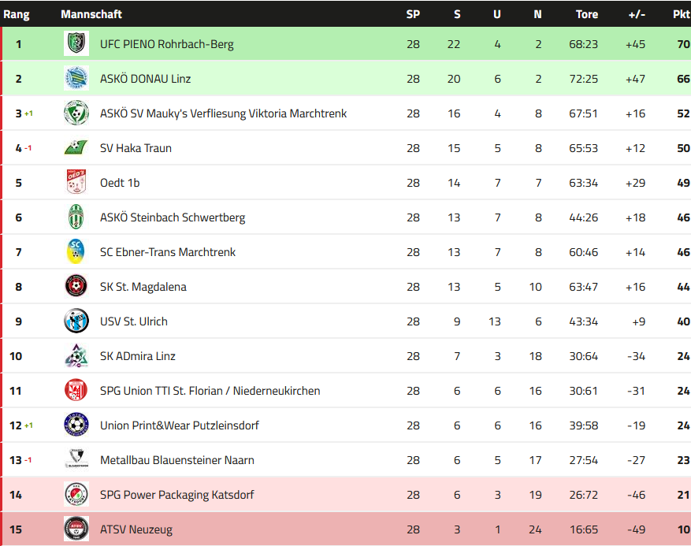
 |  | Tabellenrang der ADmira nach Ende der Meisterschaft Herbst 2025 | 0 |  | 0 |  | 0 |  | 0 |  | 0 |  | 0 |  | 0 |  | 0 |  | 0 |  | 0 |  | 0 |  | 0 |  | 0 |  | 0 |  | 0 |  | 0 |  | 0 |  | 0 |  | 0 |  | 0 |  | 0 |  | 0 |  | 0 |  | 0 |  | 0 |  | 0 |  | 0 |  | 0 |  | 0 |  | 0 |  | 0 |  | 0 |  | 0 |  | 0 |  | 0 |  | 0 |  | 0 |  | 0 |  | 0 |  | 0 |  | 0 |  | 0 |  | 0 |  | 0 |  | 0 |  | 0 |  | 0 |  | 0 |  | 0 |  | 0
 |  | Punkte der ADmira nach Ende der Meisterschaft Herbst 2025 | 15 |  | 0 |  | 0 |  | 0 |  | 0 |  | 0 |  | 0 |  | 0 |  | 0 |  | 0 |  | 0 |  | 0 |  | 0 |  | 0 |  | 0 |  | 0 |  | 0 |  | 0 |  | 0 |  | 0 |  | 0 |  | 0 |  | 0 |  | 0 |  | 0 |  | 0 |  | 0 |  | 0 |  | 0 |  | 0 |  | 0 |  | 0 |  | 0 |  | 0 |  | 0 |  | 0 |  | 0 |  | 0 |  | 0 |  | 0 |  | 0 |  | 0 |  | 0 |  | 0 |  | 0 |  | 0 |  | 0 |  | 0 |  | 0 |  | 0
 |  | Torverhältnis der ADmira nach Ende der Meisterschaft Herbst 2025 | 0 | 0 | 0 | 0 | 0 | 0 | 0 | 0 | 0 | 0 | 0 | 0 | 0 | 0 | 0 | 0 | 0 | 0 | 0 | 0 | 0 | 0 | 0 | 0 | 0 | 0 | 0 | 0 | 0 | 0 | 0 | 0 | 0 | 0 | 0 | 0 | 0 | 0 | 0 | 0 | 0 | 0 | 0 | 0 | 0 | 0 | 0 | 0 | 0 | 0 | 0 | 0 | 0 | 0 | 0 | 0 | 0 | 0 | 0 | 0 | 0 | 0 | 0 | 0 | 0 | 0 | 0 | 0 | 0 | 0 | 0 | 0 | 0 | 0 | 0 | 0 | 0 | 0 | 0 | 0 | 0 | 0 | 0 | 0 | 0 | 0 | 0 | 0 | 0 | 0 | 0 | 0 | 0 | 0 | 0 | 0 | 0 | 0 | 0 | 0

Spiel |  |  | Punkte |  | Punkte |  | Punkte |  | Punkte |  | Punkte |  | Punkte |  | Punkte |  | Punkte |  | Punkte |  | Punkte |  | Punkte |  | Punkte |  | Punkte |  | Punkte |  | Punkte |  | Punkte |  | Punkte |  | Punkte |  | Punkte |  | Punkte |  | Punkte |  | Punkte |  | Punkte |  | Punkte |  | Punkte |  | Punkte |  | Punkte |  | Punkte |  | Punkte |  | Punkte |  | Punkte |  | Punkte |  | Punkte |  | Punkte |  | Punkte |  | Punkte |  | Punkte |  | Punkte |  | Punkte |  | Punkte |  | Punkte |  | Punkte |  | Punkte |  | Punkte |  | Punkte |  | Punkte |  | Punkte |  | Punkte |  | Punkte |  | Punkte
1 |  |  | 1
2 |  |  | 1
3 |  |  | 1
4 |  |  | 1
5 |  |  | 1
6 |  |  | 1
7 |  |  | 1
8 |  |  | 1
9 |  |  | 1
10 |  |  | 1
11 |  |  | 1
12 |  |  | 1
13 |  |  | 1
0 |  |  | 1
0 |  |  | 1
Summe |  |  | 15 |  | 0 |  | 0 |  | 0 |  | 0 |  | 0 |  | 0 |  | 0 |  | 0 |  | 0 |  | 0 |  | 0 |  | 0 |  | 0 |  | 0 |  | 0 |  | 0 |  | 0 |  | 0 |  | 0 |  | 0 |  | 0 |  | 0 |  | 0 |  | 0 |  | 0 |  | 0 |  | 0 |  | 0 |  | 0 |  | 0 |  | 0 |  | 0 |  | 0 |  | 0 |  | 0 |  | 0 |  | 0 |  | 0 |  | 0 |  | 0 |  | 0 |  | 0 |  | 0 |  | 0 |  | 0 |  | 0 |  | 0 |  | 0 |  | 0

